GYM-152
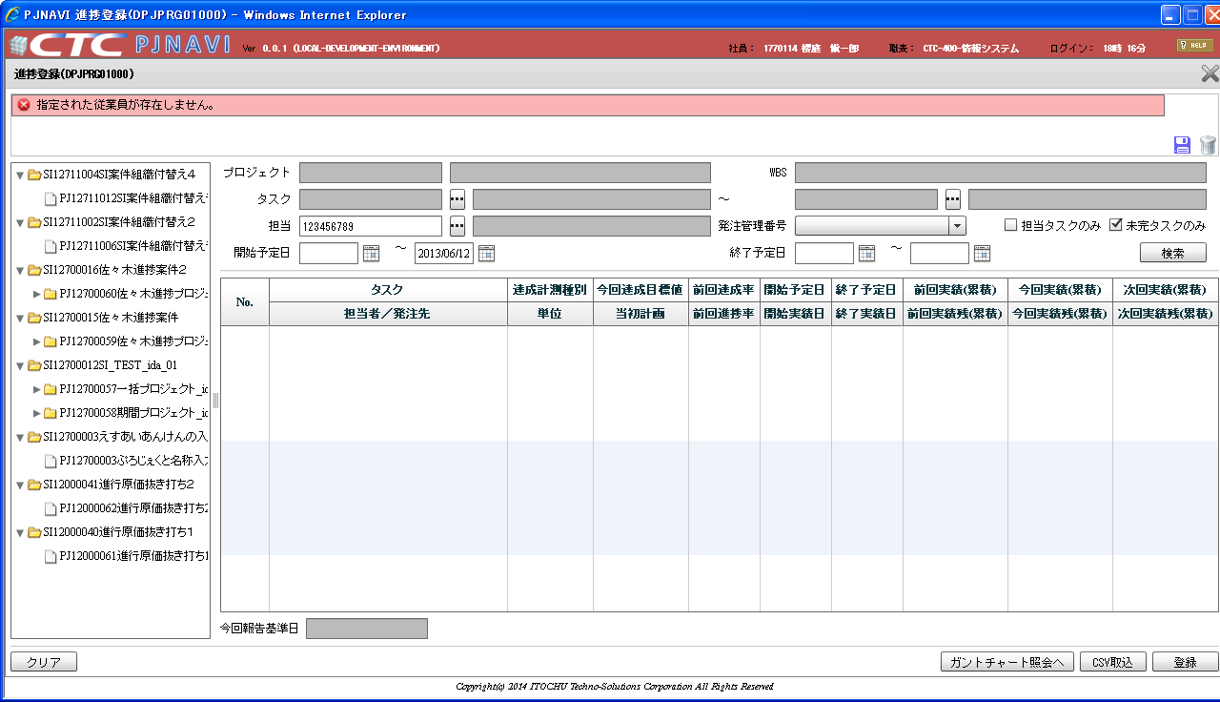
タスク担当者コードの取得でエラーとなった場合は発注管理番号の空白処理は行わない仕様だが、
空白処理が行われている。

 | １．発注管理番号を設定する
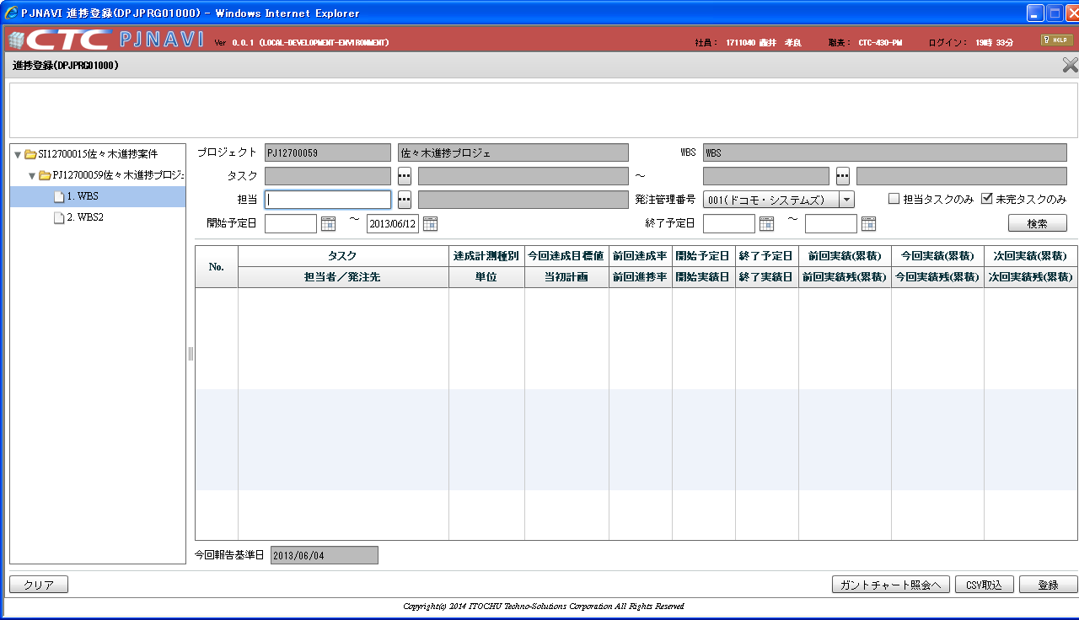

 | ２．担当者コードに不正な値を入力しフォーカスアウトすると、発注管理番号が消えてしまう。


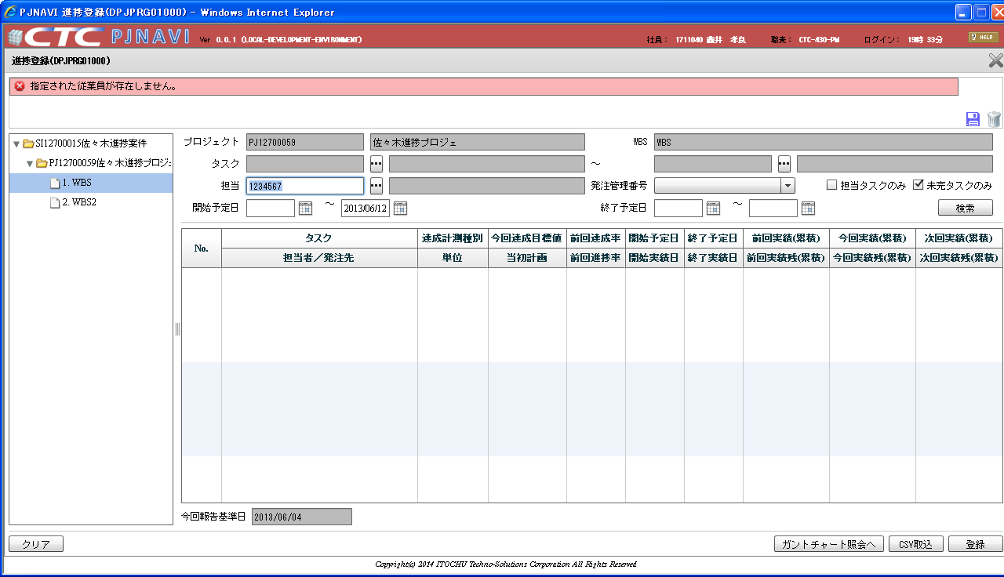

空白になる

備考：「担当タスクのみ」のチェックは分岐なしで外す仕様となっている

 | １．担当者コードを入力する
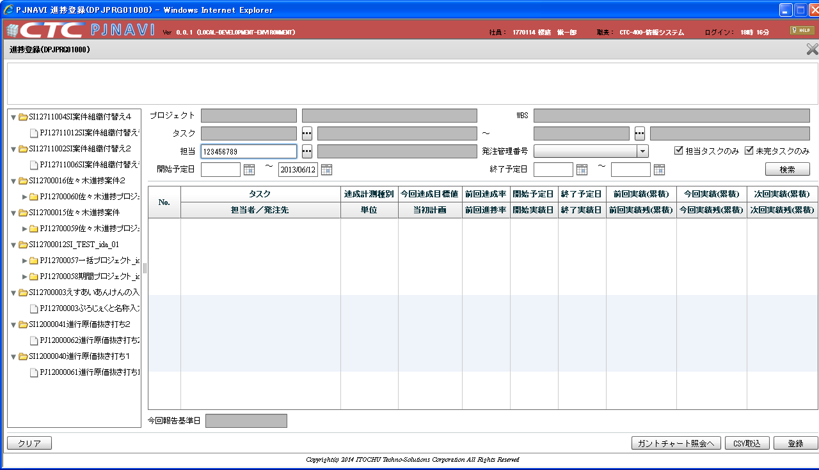

 | ２．フォーカスアウトすると担当タスクのみのチェックが外れる

